parameters
$$\frac{Q\left(n−1\right)−Q\left(n\right)}{Q\left(n−1\right)}∗100\%$$
ROLE 1 | ROLE 2 | Number | Name | Example value | Description | Units | Formula | Comments | Pics | Russian Description
 |  | 1 | mome | 11 | the first month of winter low-flow period |  |  | not used in 2.1.1 |  | месяц, с которого начинается зимняя межень
separates groundwater from surface water |  | 2 | grad | 1.5 | rate of durial change in discharge of ground-routed waters | %/day |  | if change in discarge in Q is higher then grad, the runoff is supposed to be formed by surface routed waters | 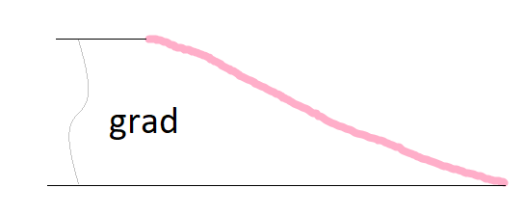 | интенсивность спада/подъема расхода воды за счет грунтовой составляющей, выраженная в долях от расхода предшествующего дня
 | finds the end of the seasonal flood | 3 | grad1 | 2 | rate of durial change in discharge of ground-routed waters during the seasona flood | %/day | "" | "" |  | интенсивность спада/подъема расхода воды на спаде половодья за счет грунтовой составляющей, выраженная в долях от расхода предшествующего дня
$$\frac{Q_{gr}\left(1\right)−Q_{gr}\left(floodend\right)}{Qgr\left(1\right)}∗100\%$$
 |  | 4 | kdQgr1 | 150 | maximum accebtable excess of the groundwater discharge after the seasonal flood over the groundwater discharge before the seasonal flood | % |  | can be defined approximately: results are not very sensitive ralative to this parameter | 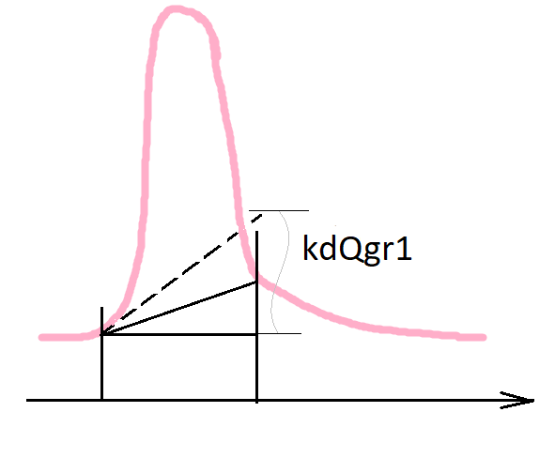 | максимально допустимое повышение грунтовой составляющей по сравнению с начальным значением (уже после спада половодья) В процентах!!!
 | finds the beginning of the seasonal flood | 5 | polmon1 | 2 | the earliest month when the seasonal flood can start |  |  | can be defined approximately: results are not very sensitive ralative to this parameter |  | cамый ранний месяц, когда может наблюдаться начало половодья
 |  | 6 | polmon2 | 5 | the latest month when the seasonal flood can start |  |  | can be defined approximately: results are not very sensitive ralative to this parameter |  | самый поздний месяц, когда может наблюдаться начало половодья
 |  | 7 | polkol1 | 15 | amount of days from the beginning of the seasonal flood with Q raise with a mean gradient value not lower then polgrad(1) |  |  |  |  | количество дней с начала половодья с устойчивым увеличением в среднем =установленному градиенту (polgrad(1))
 |  | 8 | polkol2 | 25 | amount of days from the beginning of the seasonal flood with positive Q raise | days |  |  |  | количество дней с начала половодья с устойчивым увеличением в среднем на >=0 %
 |  | 9 | polkol3 | 30 | amount of days from the beginning of the seasonal flood when the main part of the seasonal flood passes | days |  | can be defined approximately: results are not very sensitive ralative to this parameter | 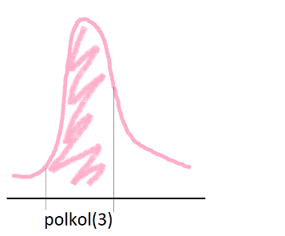 | количество дней с начала половодья, за которое проходит основная волна половодья
$$\frac{Q\left(n−1\right)−Q\left(n\right)}{Q\left(n−1\right)}∗100\%$$
 |  | 10 | polgrad1 | 10 | mean rate of durial change in discharge during the raise of the seasonal flood | % |  |  |  | значения градиента устойчивого увеличения расхода в начале половодья
$$\frac{\overline{Q}\left(polkol(3)\right)}{Q\left(1\right)}$$
 |  | 11 | polgrad2 | 5 | how many times Q mean during the polkol(3) period exceeds Q before the beginning of the seasonal flood |  |  | can be defined approximately: results are not very sensitive ralative to this parameter |  | во сколько раз средний расход воды за половодье (polkol(3)) гарантированно превышает предшествующий половодью меженный уровень
separates groundwater from surface water |  | 12 | prodspada | 90 | when grad1 switches on grad (days from the seasonal flood maximum) | days |  | can be defined approximately: results are not very sensitive ralative to this parameter |  | кол-во дней с даты max расхода деяствия grad, после этого переходит на grad1
 | finds occasional flood superimposed on the seasonal flood | 13 | nPav | 5 | time interval for which the amount of precipitation and is analysed to identify an occasional flood | days |  | stricktly an ODD number |  | количество дней, за которое анализируется сумма осадков и сумма температур! НЕЧЕТНОЕ ЧИСЛО!
 |  | 14 | nZam | 15 | time interval for which the mean temperature is analysed to identify a frost event | days |  | stricktly an ODD number |  | колическтво дней за которое анализируются температуры воздуха для определения заморозков! НЕЧЕТНОЕ ЧИСЛО!
finds the beginning of winter period |  | 15 | nWin | 5 | time interval for which the daily temperatures are analysed to identify the beginning of winter period | days |  | stricktly an ODD number |  | колическтво дней за которое анализируются температуры воздуха для определения начала змней межени
 | finds occasional flood superimposed on the seasonal flood | 16 | Pcr | 30 | critical summ of precipitation during nPav days that results in a rain flood | mm |  | can be defined approximately: results are not very sensitive ralative to this parameter |  | мм осадков - критическая сумма, которая вызывает значимый паводок
 |  | 17 | Tcr1 | 0 |  | C |  | not used in 2.1.1 |  | C средняя температура за nPav, <= которой - снег, > тогда паводки
 |  | 18 | Tzam | -10 | critical mean air temperature during nZam days that results in a frost event | C |  |  |  | С средняя суточная температура события "заморозок"
finds the beginning of winter period |  | 19 | Twin | -1 | Summer switches on winter after nWin days with air temperature not warmer then Twin | С |  |  |  | средняя суточная температура не более Twin к ряду nWin дней для перехода к зимнему сезону
 | finds occasional flood superimposed on the seasonal flood | 20 | SignDelta | 0.01 | significant change in Q in fractions of the Qmax that is used to identify occasional floods on the seasonal flood wave | Qmax |  | doesn't have a strick physical meaning |  | значимый перепад расходов (для выбора значимых спадов/подъемов при отделении паводков) в долях от максимального расхода воды этого года
 |  | 21 | SignDelta1 | SignDelta*0.15 | significant change in Q in fractions of the Qmax that is used to identify local maximums on the occasional floods graphs on the seasonal flood wave | Qmax |  | doesn't have a strick physical meaning |  | значимый перепад для поиска лок.максимума
technical |  | 22 | FlagGaps | -999 | The gap marker in the initial Q series |  |  |  |  | каким образом обозначаются пропуски в рядах
 | calculate occasional floods parameters | 23 | PavRate | 0.001 | significant volume of the occasional flood in fractions of the seasonal flood volume that is considered in the analysis | Vol of seasflood |  | doesn't have a strick physical meaning |  | доля от объема половодья когда паводок считается стоющим внимания
technical |  | 24 | InterpolStep | 2 | the progamm hasa permission to interpolate to fill the gaps in the initial Q series if there is not more then InterpolStep gaps in the row | days |  |  |  | предельное количество ячеек с пропусками подряд, которые заполяются интерполяцией
 | Mountains | 25 | Tcr2 | 2
 |  | 26 | gradabs | 1000
 |  | 27 | ModeMountain | 0
 |  | 28 | pgrad | 2
 |  | 29 | polkolMount1 | 30
 |  | 30 | polkolMount2 | 5
 |  | 31 | polgradMount | 1.5

